Balance Consolidado
COCA-COLA FEMSA
ESTADO DE SITUACIÓN FINANCIERA CONSOLIDADO
Millones de pesos

Activos | Sep-20 | Dec-19 | % Var. | Pasivo y capital | Sep-20 | Dec-19 | % Var.
Activos Corrientes |  |  |  | Pasivo Corriente
Efectivo, equivalentes de efectivo y valores negociables |  |  |  | Deuda a corto plazo y documentos | 14,282 | 11,485 | 24%
 | 58,057 | 20,491 | 183% | Proveedores | 16,640 | 19,832 | -16%
Total cuentas por cobrar | 8,943 | 15,476 | -42% | Vencimiento CP del pasivo por Arrendamiento a LP | 556 | 483
Inventarios | 9,771 | 10,538 | -7% | Otros pasivos corto plazo | 25,879 | 19,210 | 35%
Otros activos circulantes | 10,663 | 10,291 | 4% | Pasivo circulante | 57,357 | 51,010 | 12%
Total activos circulantes | 87,434 | 56,796 | 54% | Pasivos no corrientes
Activos no corrientes |  |  |  | Préstamos bancarios y documentos por pagar | 88,840 | 58,492 | 52%
Propiedad, planta y equipo | 110,883 | 109,170 | 2% | Obligaciones por Arrendamiento LP | 726 | 900
Depreciación acumulada | (50,978) | (47,982) | 6% | Otros pasivos de largo plazo | 12,797 | 17,752 | -28%
Total propiedad, planta y equipo, neto | 59,905 | 61,188 | -2% | Total pasivo | 159,720 | 77,144 | 107%
Activos por Derechos de Uso | 1,293 | 1,381 | -6% | Capital
Inversión en acciones | 7,841 | 9,751 | -20% | Participación no controladora | 5,594 | 6,751 | -17%
Activos intangibles | 106,392 | 112,050 | -5% | Total participación controladora | 118,789 | 122,934 | -3%
Otros activos no circulantes | 21,238 | 16,673 | 27% | Total capital | 124,383 | 129,685 | -4%
Total activos | 284,103 | 257,839 | 10% | Total Pasivo y Capital | 284,103 | 257,839 | 10%

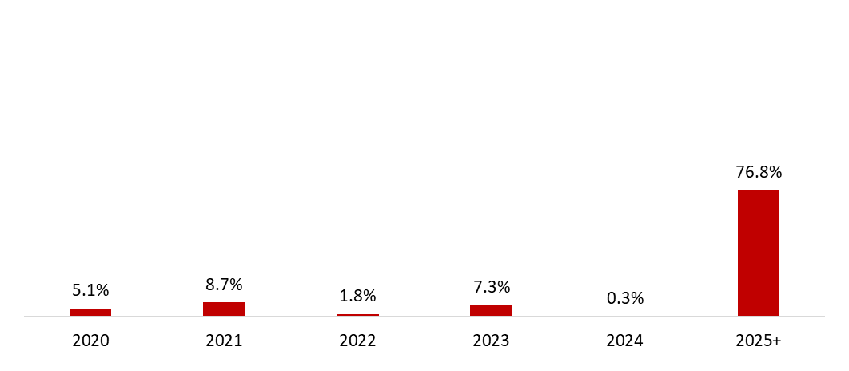
 | 30 de septiembre de 2020
Mezcla de la deuda | % Deuda Total (1) | % Tasa de interés variable (1) (2) | Tasa promedio | Perfil de vencimiento de deuda
Moneda
Pesos mexicanos | 57.1% | 25.6% | 6.9%
U.S. dólares | 27.7% | 0.0% | 2.3%
Pesos colombianos | 1.1% | 45.5% | 4.2%
Reales brasileños | 11.4% | 0.3% | 9.1%
Pesos uruguayos | 1.8% | 0.0% | 11.8%
Pesos argentinos | 0.9% | 0.0% | 37.6%
Deuda total | 100% | 7.5% | 6.2%
(1) Después del efecto de los swaps de monedas.
(2) Calculado sobre la ponderación de la mezcla de deuda remanente para cada año.

Razones financieras | U12M 2020 | Año 2019 | Δ%
Deuda neta incluyendo efecto de coberturas (1)(3) | 38,743 | 49,784 | -22.2%
Deuda neta incluyendo efecto de coberturas / Flujo operativo (1)(3) | 1.05 | 1.34
Flujo operativo / Gasto financiero, neto (1) | 4.94 | 6.55
Capitalización (2) | 48.4% | 37.2%
(1) Deuda neta = Deuda total - caja
(2) Deuda total / (deuda a largo plazo + capital social)
(3) Después del efecto de los swaps de monedas.

Volumen Acumulado
vOLUME (1)
vOLUMEn (1)
COCA-COLA FEMSA
ACUMULADO - VOLUMEN, TRANSACCIONES & INGRESOS

Volume
 | Acumulado 2020 |  |  |  |  | Acumulado 2019 |  |  |  |  | YoY
 | Refrescos | Agua (1) | Garrafón (2) | Otros | Total | Refrescos | Agua (1) | Garrafón (2) | Otros | Total | Δ % | México | 1,327.3 |  | México | 421.6
México | 973.6 | 53.2 | 216.8 | 83.7 | 1,327.3 | 1,013.4 | 73.5 | 216.5 | 90.2 | 1,393.6 | -4.8% | Centroamérica | 169.4 |  | Centroamérica | 56.4
Centroamérica | 150.5 | 6.2 | 0.4 | 12.4 | 169.4 | 149.7 | 9.1 | 0.5 | 15.6 | 174.8 | -3.1% | Colombia | 180.6507 |  | Colombia | 60.3865
México y Centroamérica | 1,124.0 | 59.3 | 217.2 | 96.1 | 1,496.7 | 1,163.1 | 82.6 | 216.9 | 105.8 | 1,568.4 | -4.6% | Brasil (3) | 587.5181 |  | Brasil | 212.4240
Colombia | 147.5 | 11.7 | 12.4 | 9.0 | 180.7 | 147.7 | 18.7 | 14.4 | 10.7 | 191.4 | -5.6% | Argentina | 89.1767 |  | Argentina | 34.7119
Brasil (3) | 516.3 | 30.8 | 6.8 | 33.6 | 587.5 | 513.4 | 35.7 | 5.7 | 36.0 | 590.9 | -0.6% | Uruguay | 28.1694 |  | Uruguay | 10.5839
Argentina | 72.3 | 6.7 | 4.0 | 6.2 | 89.2 | 79.6 | 10.1 | 2.8 | 6.7 | 99.3 | -10.2%
Uruguay | 25.1 | 2.7 | - | 0.3 | 28.2 | 26.7 | 2.3 | - | 0.2 | 29.3 | -3.7%
Sudamérica | 761.2 | 52.0 | 23.2 | 49.1 | 885.5 | 767.3 | 66.9 | 23.0 | 53.7 | 910.9 | -2.8%
TOTAL | 1,885.3 | 111.3 | 240.4 | 145.2 | 2,382.2 | 1,930.4 | 149.5 | 239.9 | 159.5 | 2,479.3 | -3.9%
Transactions (2)
(1) Excluye presentaciones mayores a 5.0 litros; incluye agua saborizada.
(2) Garrafón: Agua embotellada no carbonatada en presentaciones de 5.0, 19.0 y 20.0 litros; incluye agua saborizada.

TRANSACCIONES (2)
Transacciones
 | Acumulado 2020 |  |  |  |  | YTD 2019 |  |  |  |  | YoY
 | Refrescos | Agua |  | Otros | Total | Refrescos | Agua |  | Otros | Total | Δ % | México | 6,160.8 | 0.49 | México | 2,223.1
México | 5,188.7 | 397.2 |  | 574.9 | 6,160.8 | 6,001.1 | 544.4 |  | 698.3 | 7,243.8 | -15.0% | Centroamérica | 1,191.1 |  | Centroamérica | 465.3
Centroamérica | 1,022.1 | 48.5 |  | 120.5 | 1,191.1 | 1,201.3 | 70.4 |  | 179.8 | 1,451.5 | -17.9% | Colombia | 1,104.2626 |  | Colombia | 457.7892
México y Centroamérica | 6,210.8 | 445.6 |  | 695.4 | 7,351.8 | 7,202.4 | 614.8 |  | 878.1 | 8,695.3 | -15.5% | Brasil (3) | 3,493.8326 |  | Brasil | 1,435.6856
Colombia | 880.4 | 143.7 |  | 80.2 | 1,104.3 | 1,071.9 | 249.8 |  | 116.9 | 1,438.6 | -23.2% | Argentina | 395.5843 |  | Argentina | 203.9815
Brasil (3) | 2,916.4 | 255.1 |  | 322.4 | 3,493.8 | 3,342.8 | 317.0 |  | 374.1 | 4,033.8 | -13.4% | Uruguay | 127.5730 |  | Uruguay | 54.9943
Argentina | 318.6 | 37.1 |  | 39.9 | 395.6 | 457.6 | 63.3 |  | 49.5 | 570.4 | -30.6% |  | 12,473.0992 |  |  | 4,840.8592
Uruguay | 112.2 | 11.7 |  | 3.6 | 127.6 | 137.1 | 10.3 |  | 2.5 | 149.8 | -14.9%
Sudamérica | 4,227.6 | 447.6 |  | 446.1 | 5,121.3 | 5,009.4 | 640.3 |  | 542.9 | 6,192.6 | -17.3%
TOTAL | 10,438.4 | 893.2 |  | 1,141.5 | 12,473.1 | 12,211.8 | 1,255.2 |  | 1,421.0 | 14,888.0 | -16.2%

Ingresos
Expresado en millones de pesos mexicanos | Acumulado 2020 | Acumulado 2019 | Δ %
México | 65,673 | 68,750 | -4.5%
Centroamérica | 14,037 | 13,246 | 6.0%
México y Centroamérica | 79,711 | 81,996 | -2.8%
Colombia | 8,847 | 9,888 | -10.5%
Brasil (4) | 40,126 | 43,586 | -7.9%
Argentina | 4,184 | 4,619 | -9.4%
Uruguay | 2,147 | 2,415 | -11.1%
Sudamérica | 55,304 | 60,507 | -8.6%
TOTAL | 135,015 | 142,504 | -5.3%

(3) Volumen y transacciones de Brasil no incluye cerveza.
(4) Brasil incluye ingresos de cerveza por Ps. 11,162.9 million para el segundo trimestre de 2020 y Ps. 10,848.2 milliones para el mismo periodo del año anterior.

